Sheet1
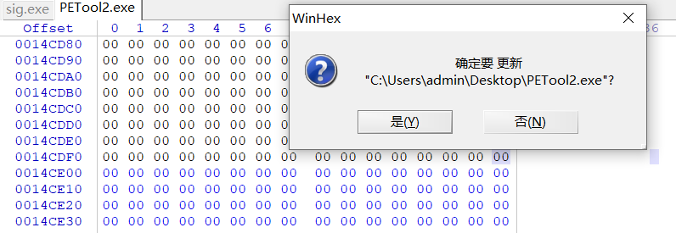
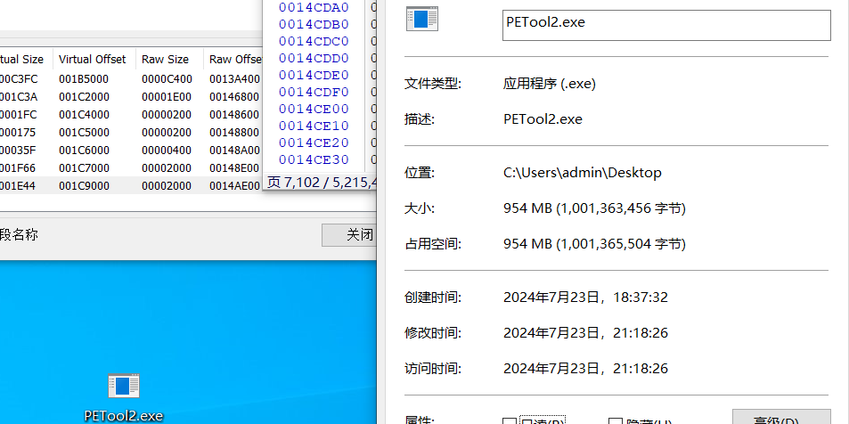
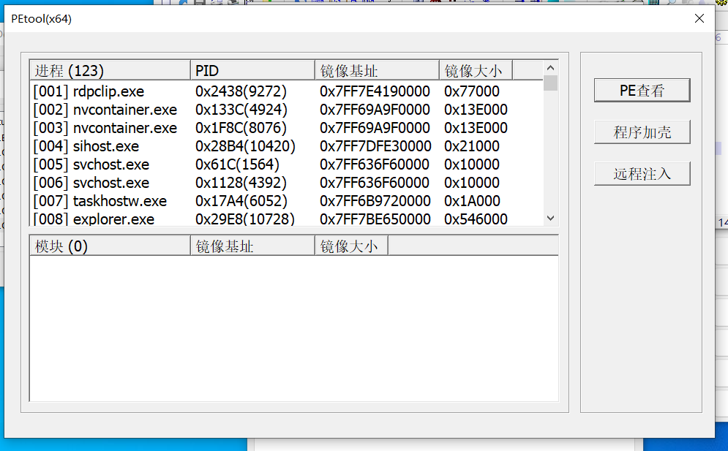
1）petool查看
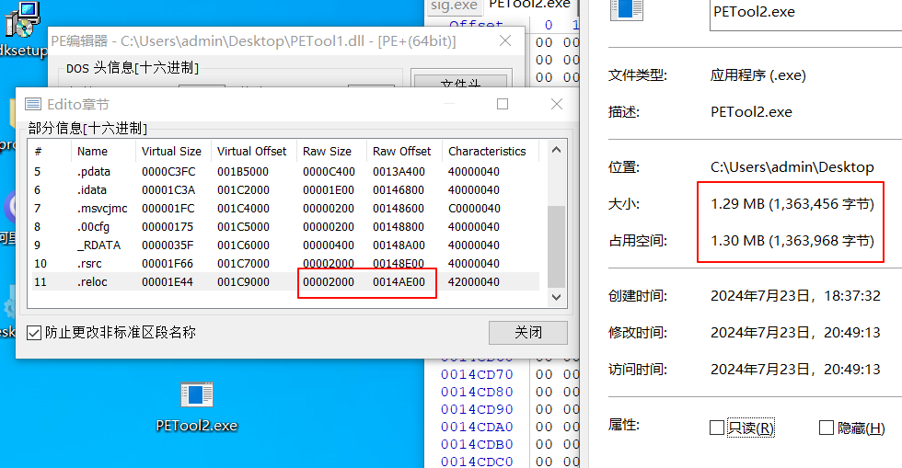

 |  |  | raw offset | raw size | pe file size
 |  | hex | 14ae00 | 2000 | 14CE00
 |  | dec | 1355264 | 8192 | 1363456

2）winhex中查看
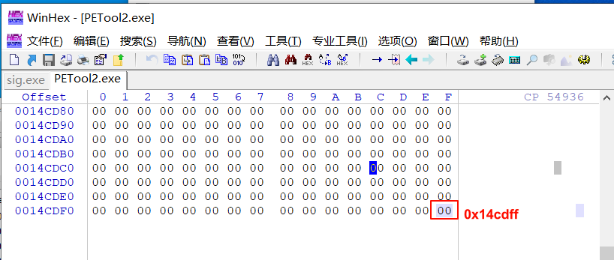

 |  |  | 首地址从0开始，所以总大小为0x14cdff+1 = 0x14ce00

3）pe加载的特性: pe文件总大小不能低于上述结论，但是超过该大小 并不影响执行，
 | 只是pe加载时 多出的部分不会被加载到内存，但仍然可以作为文件读取全部内容。

